総括表
令和7年度交差点交通量調査報告書
交差点名 |  |  |  | №6 影取町 【-】 |  |  |  |  | 調査年月日 |  |  | 2025-11-05 |  |  |  | 天候 | 曇 り |  |  | 6
所在地 |  |  |  | 戸塚区影取町 |  |  |  |  | 調査時間帯 |  |  | 7:00～19:00（12時間合計） |  |  |  |  |  |  |  | 影取町
 |  |  |  |  |  |  |  |  |  |  |  |  |  |  |  |  |  |  |  | -
 |  |  |  |  |  |  |  |  |  |  |  |  |  |  |  |  |  |  |  | 戸塚区影取町
 |  |  |  |  |  |  |  |  |  |  |  |  |  |  |  |  |  |  |  | 2025-11-05
 |  |  |  |  |  |  |  |  |  |  |  |  |  |  |  |  |  |  |  | 曇 り

影取町

出典：横浜市戸塚区防災・区民マップ

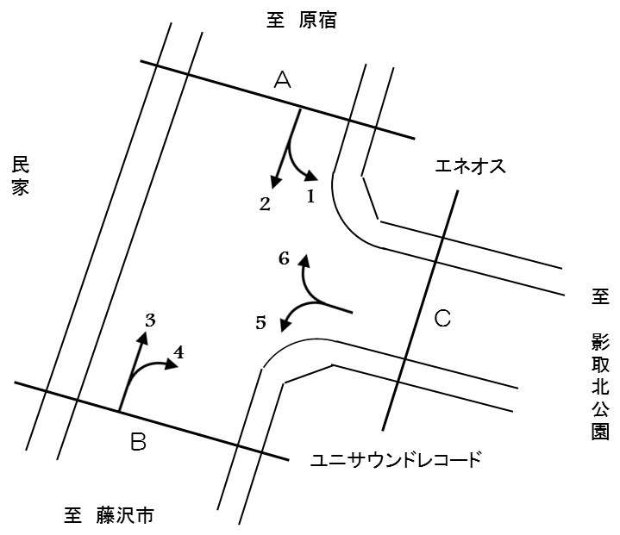

方向別交通量集計表
断面 | 方向 | 二輪車 | 乗用車 | バス | 小型 貨物車 | 大型 貨物車 | 大型計 | 小型計 | 合計 | 断面 | 方向 | 二輪車 | 乗用車 | バス | 小型 貨物車 | 大型 貨物車 | 大型計 | 小型計 | 合計
A | 1 | 138 | 1,824 | 8 | 756 | 423 | 431 | 2,580 | 3,011 | C | 5 | 38 | 771 | 6 | 219 | 319 | 325 | 990 | 1,315
 | 2 | 587 | 10,527 | 104 | 4,120 | 2,587 | 2,691 | 14,647 | 17,338 |  | 6 | 148 | 1,638 | 1 | 574 | 338 | 339 | 2,212 | 2,551

 | 計 | 725 | 12,351 | 112 | 4,876 | 3,010 | 3,122 | 17,227 | 20,349 |  | 計 | 186 | 2,409 | 7 | 793 | 657 | 664 | 3,202 | 3,866
B | 3 | 622 | 9,877 | 98 | 3,720 | 2,536 | 2,634 | 13,597 | 16,231
 | 4 | 0 | 0 | 0 | 0 | 0 | 0 | 0 | 0

 | 計 | 622 | 9,877 | 98 | 3,720 | 2,536 | 2,634 | 13,597 | 16,231

変動図
 | 調査年月日 | 調 査 方 向 案 内 図
 | 2025-11-05
 | 調査時間
 | 7：00～19：00（12時間）
 | 調査地点
 | №6 影取町 【-】
 | 凡例
小型車
大型車混入率
大型車
 | 流入計Ａ（1+2） |  | 流入計Ａ（1+2） |  |  |  | 流出計Ａ（3+6） |  |  |  | 断面計Ａ
 |  |  |  | 小型車 | 大型車 | 大型車混入率 |  | 小型車 | 大型車 | 大型車混入率 |  | 小型車 | 大型車 | 大型車混入率
 |  |  | 7-8 | 1502 | 242 | 13.9 | 7-8 | 1074 | 220 | 17.0 | 7-8 | 2576 | 462 | 15.2
 |  |  | 8-9 | 1550 | 326 | 17.4 | 8-9 | 1156 | 295 | 20.3 | 8-9 | 2706 | 621 | 18.7
 |  |  | 9-10 | 1313 | 326 | 19.9 | 9-10 | 1190 | 433 | 26.7 | 9-10 | 2503 | 759 | 23.3
 |  |  | 10-11 | 1483 | 347 | 19.0 | 10-11 | 1198 | 413 | 25.6 | 10-11 | 2681 | 760 | 22.1
 |  |  | 11-12 | 1309 | 360 | 21.6 | 11-12 | 1392 | 407 | 22.6 | 11-12 | 2701 | 767 | 22.1
 |  |  | 12-13 | 1196 | 276 | 18.8 | 12-13 | 1164 | 226 | 16.3 | 12-13 | 2360 | 502 | 17.5
 |  |  | 13-14 | 1188 | 250 | 17.4 | 13-14 | 1188 | 278 | 19.0 | 13-14 | 2376 | 528 | 18.2
 |  |  | 14-15 | 1428 | 307 | 17.7 | 14-15 | 1266 | 212 | 14.3 | 14-15 | 2694 | 519 | 16.2
 |  |  | 15-16 | 1503 | 255 | 14.5 | 15-16 | 1242 | 152 | 10.9 | 15-16 | 2745 | 407 | 12.9
 |  |  | 16-17 | 1538 | 195 | 11.3 | 16-17 | 1579 | 131 | 7.7 | 16-17 | 3117 | 326 | 9.5
 |  |  | 17-18 | 1589 | 133 | 7.7 | 17-18 | 1640 | 109 | 6.2 | 17-18 | 3229 | 242 | 7.0
 |  |  | 18-19 | 1628 | 105 | 6.1 | 18-19 | 1720 | 97 | 5.3 | 18-19 | 3348 | 202 | 5.7
 | 流出計Ａ（3+6）

 | 断面計Ａ

自 動 車 交 通 量 時 間 変 動 図
 | 流入計Ｂ（3+4） |  | 流入計Ｂ（3+4） |  |  |  | 流出計Ｂ（2+5） |  |  |  | 断面計Ｂ
 |  |  |  | 小型車 | 大型車 | 大型車混入率 |  | 小型車 | 大型車 | 大型車混入率 |  | 小型車 | 大型車 | 大型車混入率
 |  |  | 7-8 | 972 | 208 | 17.6 | 7-8 | 1378 | 223 | 13.9 | 7-8 | 2350 | 431 | 15.5
 |  |  | 8-9 | 1045 | 270 | 20.5 | 8-9 | 1313 | 294 | 18.3 | 8-9 | 2358 | 564 | 19.3
 |  |  | 9-10 | 1017 | 379 | 27.1 | 9-10 | 1213 | 299 | 19.8 | 9-10 | 2230 | 678 | 23.3
 |  |  | 10-11 | 1022 | 373 | 26.7 | 10-11 | 1323 | 346 | 20.7 | 10-11 | 2345 | 719 | 23.5
 |  |  | 11-12 | 1194 | 359 | 23.1 | 11-12 | 1229 | 355 | 22.4 | 11-12 | 2423 | 714 | 22.8
 |  |  | 12-13 | 989 | 200 | 16.8 | 12-13 | 1046 | 249 | 19.2 | 12-13 | 2035 | 449 | 18.1
 |  |  | 13-14 | 966 | 230 | 19.2 | 13-14 | 1025 | 257 | 20.0 | 13-14 | 1991 | 487 | 19.7
 |  |  | 14-15 | 1103 | 183 | 14.2 | 14-15 | 1221 | 300 | 19.7 | 14-15 | 2324 | 483 | 17.2
 |  |  | 15-16 | 1064 | 128 | 10.7 | 15-16 | 1348 | 251 | 15.7 | 15-16 | 2412 | 379 | 13.6
 |  |  | 16-17 | 1340 | 118 | 8.1 | 16-17 | 1459 | 197 | 11.9 | 16-17 | 2799 | 315 | 10.1
 |  |  | 17-18 | 1415 | 95 | 6.3 | 17-18 | 1559 | 140 | 8.2 | 17-18 | 2974 | 235 | 7.3
 |  |  | 18-19 | 1470 | 91 | 5.8 | 18-19 | 1523 | 105 | 6.4 | 18-19 | 2993 | 196 | 6.1
 | 流出計Ｂ（2+5）

 | 断面計Ｂ

自 動 車 交 通 量 時 間 変 動 図
 | 流入計Ｃ（5+6） |  | 流入計Ｃ（5+6） |  |  |  | 流出計Ｃ（1+4） |  |  |  | 断面計Ｃ
 |  |  |  | 小型車 | 大型車 | 大型車混入率 |  | 小型車 | 大型車 | 大型車混入率 |  | 小型車 | 大型車 | 大型車混入率
 |  |  | 7-8 | 247 | 36 | 12.7 | 7-8 | 269 | 43 | 13.8 | 7-8 | 516 | 79 | 13.3
 |  |  | 8-9 | 231 | 75 | 24.5 | 8-9 | 357 | 82 | 18.7 | 8-9 | 588 | 157 | 21.1
 |  |  | 9-10 | 266 | 81 | 23.3 | 9-10 | 193 | 54 | 21.9 | 9-10 | 459 | 135 | 22.7
 |  |  | 10-11 | 246 | 94 | 27.6 | 10-11 | 230 | 55 | 19.3 | 10-11 | 476 | 149 | 23.8
 |  |  | 11-12 | 267 | 85 | 24.1 | 11-12 | 149 | 42 | 22.0 | 11-12 | 416 | 127 | 23.4
 |  |  | 12-13 | 230 | 48 | 17.3 | 12-13 | 205 | 49 | 19.3 | 12-13 | 435 | 97 | 18.2
 |  |  | 13-14 | 275 | 82 | 23.0 | 13-14 | 216 | 27 | 11.1 | 13-14 | 491 | 109 | 18.2
 |  |  | 14-15 | 217 | 50 | 18.7 | 14-15 | 261 | 28 | 9.7 | 14-15 | 478 | 78 | 14.0
 |  |  | 15-16 | 251 | 48 | 16.1 | 15-16 | 228 | 28 | 10.9 | 15-16 | 479 | 76 | 13.7
 |  |  | 16-17 | 313 | 27 | 7.9 | 16-17 | 153 | 12 | 7.3 | 16-17 | 466 | 39 | 7.7
 |  |  | 17-18 | 299 | 27 | 8.3 | 17-18 | 104 | 6 | 5.5 | 17-18 | 403 | 33 | 7.6
 |  |  | 18-19 | 360 | 11 | 3.0 | 18-19 | 215 | 5 | 2.3 | 18-19 | 575 | 16 | 2.7
 | 流出計Ｃ（1+4）

 | 断面計Ｃ

自 動 車 交 通 量 時 間 変 動 図

